예시
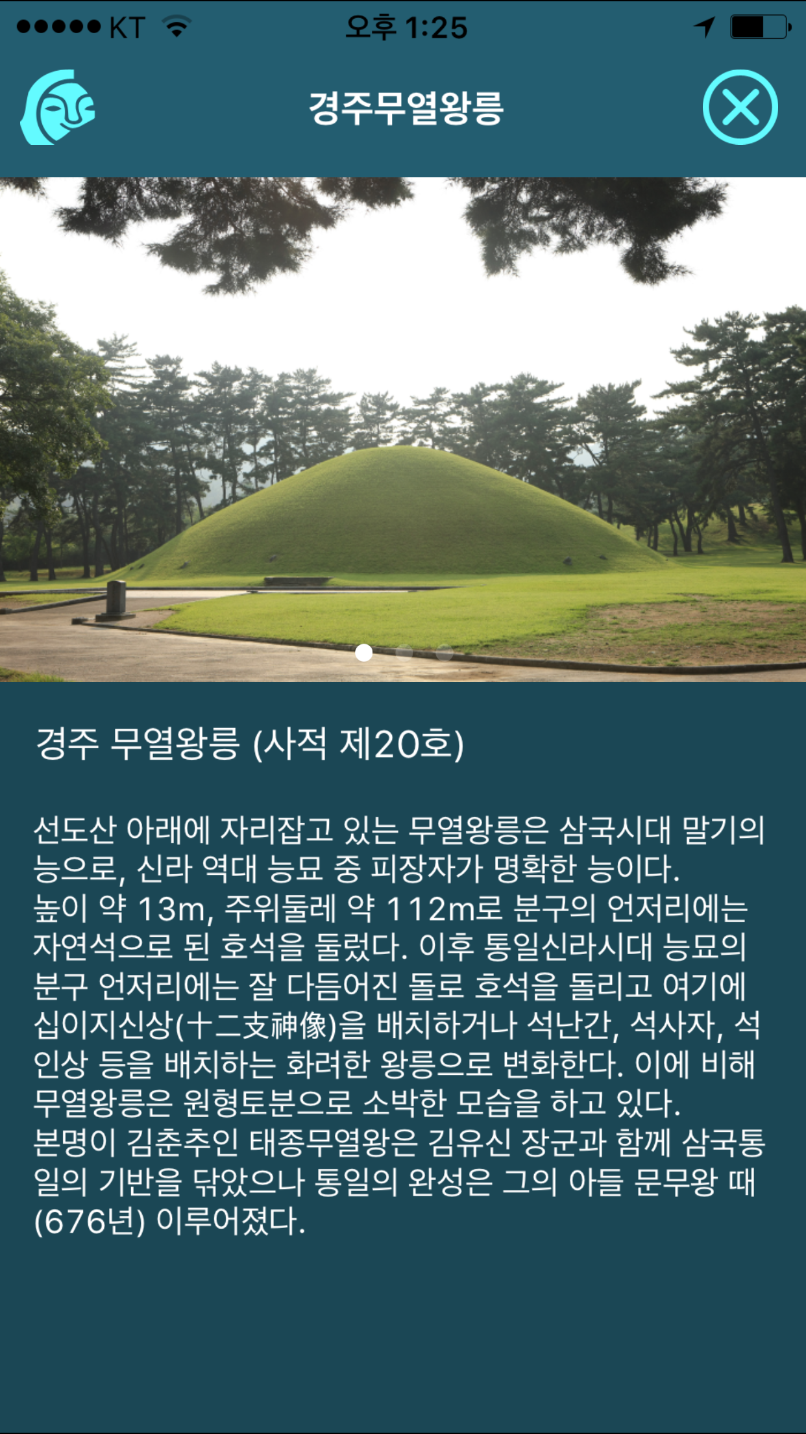

명소명

명소 소개 이미지는 다음과 같이 파일명을 정해 주세요.
예를 들어 번호 1 장소의 소개 이미지의 파일명은
town1_1.png, town1_2.png 등으로 정해 주세요.
첫번째 소개 이미지를 town1_1.png로 하고, 두번째 소개 이미지는 town1_2.png 등으로 순서대로 이름을 정해 주시면 그 순서로 표현되도록 하겠습니다.

서브타이틀

소개내용

